Sheet1
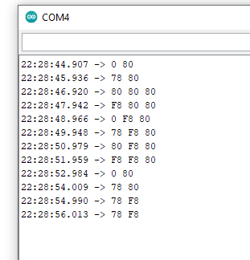

 |  |  | 0 | 48 | 00110000 | 0 | 80 |  | 00000000 | 10000000
 |  |  | 1 | 49 | 00110001 | 78 | 80 |  | 01111000 | 10000000
 |  |  | 2 | 50 | 00110010 | 80 | 80 | 80 | 10000000 | 10000000
 |  |  | 3 | 51 | 00110011 | f8 | 80 | 80 | 11111000 | 10000000
 |  |  | 4 | 52 | 00110100 | 0 | f8 | 80 | 00000000 | #NUM!
 |  |  | 5 | 53 | 00110101 | 78 | f8 | 80 | 01111000 | #NUM!
 |  |  | 6 | 54 | 00110110 | 80 | f8 | 80 | 10000000 | #NUM!
 |  |  | 7 | 55 | 00110111 | f8 | f8 | 80 | #NUM! | #NUM!
 |  |  | 8 | 56 | 00111000 | 0 | 80 |  | 00000000 | 10000000
 |  |  | 9 | 57 | 00111001 | 78 | 80 |  | 01111000 | 10000000
 |  |  | a | 97 | 01100001 | 78 | f8 |  | 01111000 | #NUM!
 |  |  | A | 65 | 01000001 | 78 | f8 |  | 01111000 | #NUM!

 |  |  |  |  |  |  | #NUM!
Start | 0 | 1 |  | 2 | 3 | 4 |  | 5 | 6 |  | 7 | stop

 |  |  |  |  |  |  |  |  |  |  |  |  |  | reversed
 |  |  |  |  |  |  |  |  |  |  |  |  | HLHLHHLL | LLHHLHLH

 |  |  |  |  |  |  |  |  |  |  |  |  |  |  | 0101
 |  |  |  |  |  |  |  |  |  |  |  |  |  |  | 0110
 |  |  |  |  |  |  |  |  |  |  |  |  |  |  | 0111

 |  |  |  |  |  |  |  |  |  |  |  |  | each bit | 997187
 |  |  |  |  |  |  |  |  |  |  |  |  |  | 998020 | 833
 |  |  |  |  |  |  |  |  |  |  |  |  |  | 998854 | 834

 |  |  |  |  |  |  |  |  |  |  |  |  |  | 996353
 |  |  |  |  |  |  |  |  |  |  |  |  |  | 1003858 | 7505
 |  |  |  |  |  |  |  |  |  |  |  |  |  |  | 833.88888889
 |  |  |  |  |  |  |  |  |  |  |  |  |  |  | 1199.200533

 |  |  |  |  |  |  |  |  |  |  |  |  | LHHLHHLL | LLHHLHHL

 |  |  |  |  |  |  |  |  |  |  |  |  |  | 1200 baud!

 |  |  |  |  |  |  |  |  |  |  |  |  | HHHLHHLL | LLHHLHHH

